Задание
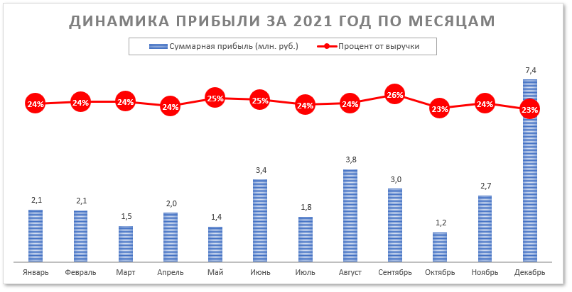
1. С помощью PowerQuery соберите все данные в единую таблицу. Итоговая таблица должна быть выведена на лист. Остальные запросы - только подключение. Обратите внимание, что справочники Округа России и Доставка требуют предварительной трансформации.
Обратите внимание!
Подключения к справочникам Товары, Клиенты, Округа России, Наценка, Доставка и Скдики должны быть:
внутренними (т.е. выполняете задание в файле Проект2.xlsx, а таблицы подключаете способом "Из таблицы", в этом случае источник запроса не будет содержать ссылку на путь к файлу, а будет вида =Excel.CurrentWorkbook(){[Name="Таблица1"]}[Content])
или
ссылка на содержащий справочники файл Проект2.xlsx должна быть сделана с помощью параметра (в идеале - с помощью формулы, которая формирует путь из папки файла, в котором содержится запрос & "Проект2.xlsx").
Получение данных о заказах должно быть сделано с помощью двух запросов способом "Из папки" (или "Из папки с преобразованием"), а не подгружаться каждый из 12 файлов по отдельности. Ссылка на папку должна быть сделана параметром (в идеале - с помощью формулы, которая формирует путь из папки файла, в котором содержится запрос & "Заказы"). Папку содержится в архиве и предварительно ее нужно оттуда извлечь.
В противном случае проект не проверяется, а за работу выставляется 0 баллов.
2. С помощью PowerQuery рассчитайте стоимость без скидки, предоставленную скидку и стоимость доставки по каждой позиции, а также выручку и прибыль.
Скидка вычисляется как процент от стоимости без скидки в зависимости от кол-ва наименования товара (см. лист. Скидки)
Стоимость доставки вычисляется также как процент от стоимости без скидки, но зависит от категории товара, класса доставки и федерального округа (см. дист Доставка)
Выручка вычисляется как стоимость без скидки минус предоставленная скидка
Прибыль вычисляется как доля прибыли от стоимости без скидки минус предоставленная скидка и минус стоимость доставки (см. лист Наценка)
// Можете делать дополнительные столбцы, но в PowerQuery. Никаких формул на листе с итоговой таблицей в Excel! Также советую обойтись без PowerPivot, чтобы уменьшить вероятность ошибок. Но можете вставлять вычисляемые поля в сводные таблицы при необходимости.
3. Проанализируйте деятельность компании, создав следующие отчеты:
a) Сводную диаграмму, образец которой представлен на рисунке справа (оформление диаграммы должно быть полностью идентично показанному на рисунке (текст, формат, наличие и расположение элементов диаграммы и т.п.), но цвета, размеры и шрифты могут не совпадать).
// Внимательно прочитайте заголовок и сделайте соответствующие настройки
// Дата - по дате заказа, а не по дате отправки.
b) Сводные таблицы, показывающие выручку и прибыль компании за 2021 год по дате заказа (каждый пункт - отдельная таблица):
- по категориям и подкатегориям товаров;
- по месяцам и кварталам;
- по сегментам и классам доставки.
c) Дэшборд (2-3 диаграммы), с помощью которого можно проанализировать эффективность деятельности менеджеров (обратите внимание на выбор типов диаграмм, оформление и подключение срезов).
d) Составьте собственный отчет, акцентирующий внимание на некотором другом аспекте деятельности компании, и обоснуйте свой выбор.

3a
ДИНАМИКА ПРИБЫЛИ ЗА 2021 ГОД ПО МЕСЯЦАМ
Названия строк | Суммарная прибыль (млн. руб.) | Процент от выручки
Январь | 2130527.9 | 24%
Февраль | 2092995.0 | 24%
Март | 1463692.9 | 24%
Апрель | 1992663.7 | 24%
Май | 1441131.2 | 25%
Июнь | 3351894.1 | 25%
Июль | 1838083.4 | 24%
Август | 3760683.7 | 24%
Сентябрь | 2980862.6 | 26%
Октябрь | 1210173.7 | 23%
Ноябрь | 2702174.1 | 24%
Декабрь | 8451038.2 | 23%
Общий итог | 33415920.6 | 24%

3c
Суммарная прибыль менеджеров в зависимости от округа, руб.
Менеджер | Ульянова М.С.

Названия строк | Сумма по полю Прибыль
Дальневосточный | 882251.628
Приволжский | 4466595.279
Северо-Кавказский | 957106.542
Южный | 2125828.938
Общий итог | 8431782.387

Суммарное количество проданной продукции в зависимости от её категории, шт.
Названия строк | Сумма по полю Количество
Крупная техника | 531
Мелкая бытовая техника | 2390
Электроника | 765
Общий итог | 3686

3d
Сумма по полю Прибыль | Названия столбцов |  |  |  | Названия строк | Сумма по полю Выручка
Названия строк | Крупная техника | Мелкая бытовая техника | Электроника | Общий итог | Интернет-магазин | 72733199.13
Интернет-магазин | 6359805.21 | 5566891.341 | 5694828.744 | 17621525.295 | Магазин | 23977734.795
Магазин | 1925486.76 | 1688147.115 | 2102468.607 | 5716102.482 | Магазин-склад | 42482611.072
Магазин-склад | 2833737.726 | 3099982.26 | 4144572.8475 | 10078292.834 | Общий итог | 139193545
Общий итог | 11119029.696 | 10355020.716 | 11941870.199 | 33415920.61

Среднее по полю Стоимость доставки | Названия столбцов
Названия строк | Крупная техника | Мелкая бытовая техника | Электроника | Общий итог
Интернет-магазин | 3923.9994828 | 789.36327818 | 1505.4582811 | 1364.8655101
Магазин | 2915.3510769 | 714.26141732 | 2003.8858 | 1296.080688
Магазин-склад | 2858.4085828 | 690.62185965 | 1899.3438782 | 1261.4139528
Общий итог | 3421.6312306 | 747.84646503 | 1709.2722715 | 1322.2695472

Среднее по полю Предоставленная скидка | Названия столбцов
Названия строк | Крупная техника | Мелкая бытовая техника | Электроника | Общий итог
Интернет-магазин | 6322.3866092 | 1662.3605995 | 5156.4525811 | 2995.5597609
Магазин | 6104.4024725 | 1540.2350787 | 8444.0172857 | 3516.3812912
Магазин-склад | 4482.6609934 | 1601.6669298 | 7386.7020833 | 3274.9394551
Общий итог | 5730.6666799 | 1624.3449288 | 6379.4041714 | 3165.392787

Суммарная выручка в зависимости от сегмента магазина, руб.

Обоснование: были выбраны именно данные показатели для оценки деятельности компании, так как: 1) В контексте сводной таблицы 1 мы можем проанализировать, какая суммарная прибыль обеспечивается продажами товаров конкретного сегмента и конкретной категории; 2) В контексте сводной таблицы 2 мы можем проанализировать, какая в среднем стоимость доставки характерна для конкретного сегмента и конкретной категории товаров; 3) В контексте сводной таблицы 3 мы можем проанализировать, какая в среднем предоставленная скидка характерна для конкретного сегмента и конкретной категории товаров. Выбранная гистограмма позволяет оценить суммарную выручку по сегментам в срезе категории товара и даты заказа.

